F02.CFG-Paths
 |  | VVSS, Info Romana, 2020-2021

F02. Afișarea task-urilor planificate într-o anumită perioadă de timp

F02. Covered source code |  |  | F02. Control Flow Graph (CFG) | F02. Cyclomatic Complexity (CC)
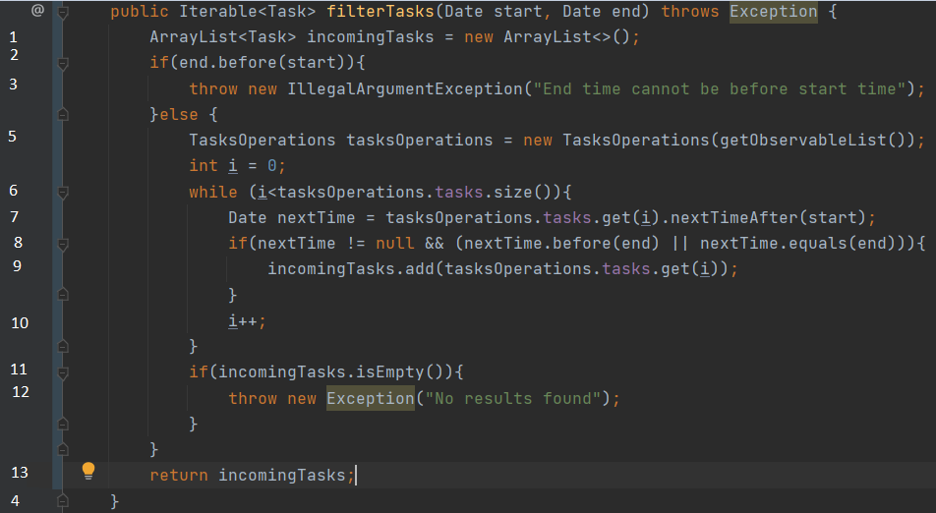
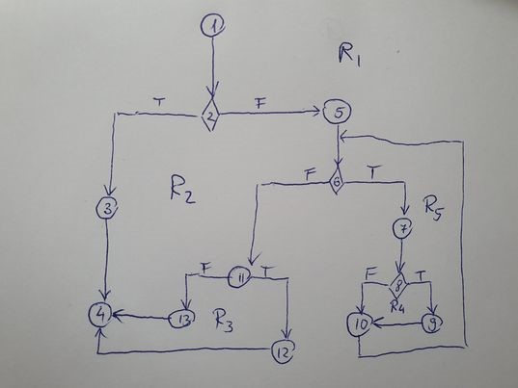
Line No. | Source code |  | Please insert the CFG for this associated source code | CC1 = No. of regions = |  | 5
Req02_L01 | … |  | It may be a screenshot, picture, etc. | CC2 = Edges - Nodes + 2 = |  | 16-13+2=5
Req02_L02 | … |  | <Req02 CFG > | CC3 = No. of Conditions + 1 = |  | 4+1=5
Req02_L03 | …
... | …
.. | … |  |  | F02. Individual Paths
... | …
 |  |  |  | Path No. | Path
 |  |  |  | F02_P01 | 1 - 2T - 3 - 4 |  | ok
 |  |  |  | F02_P02 | 1 - 2F - 5 - 6F - 11F - 13 - 4 |  | imposibil
 |  |  |  | F02_P03 | 1 - 2F - 5 - 6F - 11T - 12 - 4 |  | inclus in 4 si 5
 |  |  |  | F02_P04 | 1 - 2F - 5 - 6T - 7 - 8F - 10 - 6 - 11F - 13 - 4 |  | ok
 |  |  |  | F02_P05 | 1 - 2F - 5 - 6T - 7 - 8T - 10 - 6 - 11T - 12 - 4 |  | ok

